Solicitud gráfica
 | Área: | Lenguaje |  |  | Fecha:
 | Grado: | 6 |  |  | 2016-03-29
 | Título del tema: | El guion teatral |  |  | ¿Cuaderno de estudio o recurso? | Cuaderno de Estudio
 | Editor: | Cristian Pineda

 | Código guión o recurso: | LE_06_08_CO | ← Para determinar este código, visite la hoja de Ayuda
 |  |  |  |  | ESPECIFICACIÓN DE ARCHIVOS A ENTREGAR
Núm. | Archivo Shutterstock o ruta en web | Imagen para: | Tipo | Formato | Nombre imagen SMALL | Tamaño imagen SMALL | Nombre imagen ZOOM | Tamaño imagen ZOOM | Descripción | Observaciones
IMG01 | 32237011 | Cuaderno de Estudio | Fotografía | Horizontal | LE_06_08_CO_IMG01_small | 526 x 370 px | LE_06_08_CO_IMG01_zoom | 800 x 600 px | Máscara griega
IMG02 | 163286372 | Cuaderno de Estudio | Ilustración | Horizontal | LE_06_08_CO_IMG02_small | 526 x 370 px | LE_06_08_CO_IMG02_zoom | 800 x 600 px | Ruinas de un anfiteatro griego | LA IDEA ES UNIR ESTA IMAGEN Y LA QUE SIGUE EN UNA SOLA, A MANERA DE PARALELO
IMG03 | 179128526 | Cuaderno de Estudio | Ilustración | Horizontal | LE_06_08_CO_IMG03_small | 526 x 370 px | LE_06_08_CO_IMG03_zoom | 800 x 600 px | Teatro Académico Nacional de Ópera y Ballet de Odessa | SE UNE CON LA IMAGEN ANTERIOR EN UNA SOLA, A MANERA DE PARALELO
IMG04 | 68876089 | Cuaderno de Estudio | Fotografía | Vertical | LE_06_08_CO_IMG04_small | 526 x 370 px | LE_06_08_CO_IMG04_zoom | 800 x 600 px | Antiguo teatro en Acrópolis, Grecia.
IMG05 | 3° ESO/Lengua castellana y literatura/La literatura renacentista/El teatro | Cuaderno de Estudio | Fotografía | Horizontal | LE_06_08_CO_IMG05_small | 526 x 370 px | LE_06_08_CO_IMG05_zoom | 800 x 600 px | Corral de comedia de Almagro | Si no se puede obtener esta imagen, entonces ubicar la de shutter con código 97939331. Lo que sea más ágil, por favor. Se adjuntan 2 pantallazos de la de aulaplaneta España en este mismo archivo
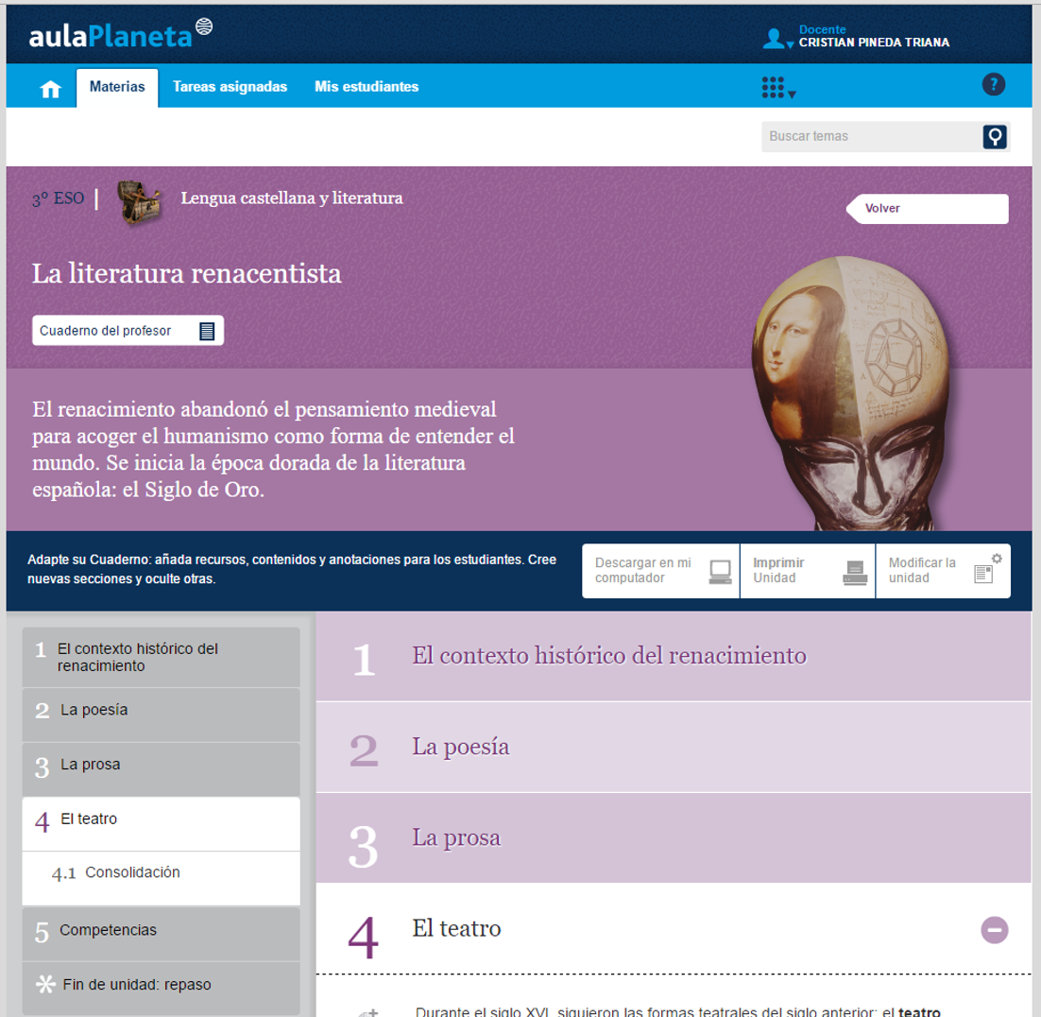
IMG06 | 378757225 | Cuaderno de Estudio | Fotografía | Vertical | LE_06_08_CO_IMG06_small | 526 x 370 px | LE_06_08_CO_IMG06_zoom | 800 x 600 px | Teatro Globo de Shakespeare
IMG07 | 79196662 | Cuaderno de Estudio | Fotografía | Vertical | LE_06_08_CO_IMG07_small | 526 x 370 px | LE_06_08_CO_IMG07_zoom | 800 x 600 px | Bailarines de salsa
IMG08 | 324217466 | Cuaderno de Estudio | Fotografía | Horizontal | LE_06_08_CO_IMG08_small | 526 x 370 px | LE_06_08_CO_IMG08_zoom | 800 x 600 px | Grupo de indígenas
IMG09 | 129162242 | Cuaderno de Estudio | Fotografía | Horizontal | LE_06_08_CO_IMG09_small | 526 x 370 px | LE_06_08_CO_IMG09_zoom | 800 x 600 px | Hombre señalado por varias manos
IMG10 | 295915793 | Cuaderno de Estudio | Fotografía | Horizontal | LE_06_08_CO_IMG10_small | 526 x 370 px | LE_06_08_CO_IMG10_zoom | 800 x 600 px | Hombre vistiendo diferentes atuendos
IMG11 | 129391076 | Cuaderno de Estudio | Fotografía | Horizontal | LE_06_08_CO_IMG11_small | 526 x 370 px | LE_06_08_CO_IMG11_zoom | 800 x 600 px | Profesional de la medicina
IMG12 | 313789634 | Cuaderno de Estudio | Fotografía | Horizontal | LE_06_08_CO_IMG12_small | 526 x 370 px | LE_06_08_CO_IMG12_zoom | 800 x 600 px | Soldado de las Fuerzas Militares de Colombia
IMG13 | 293854103 | Cuaderno de Estudio | Fotografía | Vertical | LE_06_08_CO_IMG13_small | 526 x 370 px | LE_06_08_CO_IMG13_zoom | 800 x 600 px | Rapero
IMG14 | 313996466 | Cuaderno de Estudio | Fotografía | Horizontal | LE_06_08_CO_IMG14_small | 526 x 370 px | LE_06_08_CO_IMG14_zoom | 800 x 600 px | Persona dudosa sentada sobre un signo de interrogación

